社保费用计算表
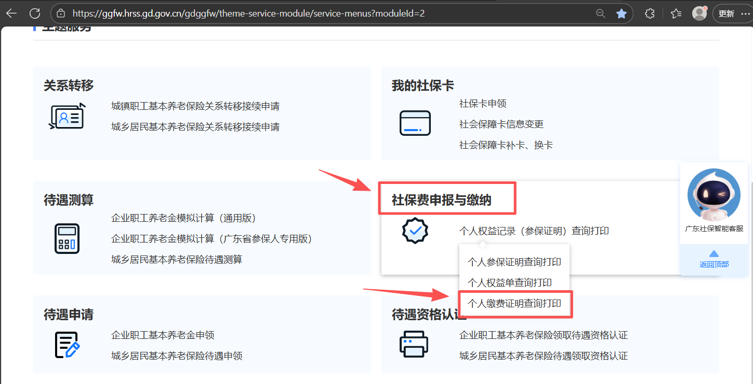
社保费用计算表 制作：ZJHCOFI
●参考文献：《关于公布2025年职工基本养老保险缴费基数上下限和基本养老金计发基数有关问题的通知》 https://hrss.gd.gov.cn/zwgk/gsgg/content/post_4789648.html ●社保缴费明细查询（广东）： https://ggfw.hrss.gd.gov.cn/gdggfw/theme-service-module/service-menus?moduleId=2
当前计算标准（2026年，广州，普通企业在职职工）： 1、企业职工基本养老保险缴费基数：下限 5510 元，上限 27549 元 2、企业职工基本养老保险缴费比例，单位比例：16%，个人比例：8% 3、失业保险缴费基数：下限 2500 元，上限 41112 元 4、失业保险缴费比例，单位比例：0.8%，个人比例：0.2% 5、工伤保险缴费基数：下限 2500 元，按行业风险浮动； 6、工伤保险缴费比例，单位比例：0.2%–1.4%（分 8 档），个人不需要缴纳
以下淡蓝色底的表格可以手动输入内容
养老保险缴费基数 | ¥5,500.00 | 单位缴费比例 | 16.0% | 个人缴费比例 | 8.0%
失业保险缴费基数 | ¥5,500.00 | 单位缴费比例 | 0.8% | 个人缴费比例 | 0.2%
工伤保险缴费基数 | ¥5,500.00 | 单位缴费比例 | 0.4%
基本养老保险合计缴纳金额 | ¥1,320.00 | 基本养老保险单位缴纳金额 | ¥880.00 | 基本养老保险个人缴纳金额 | ¥440.00
失业保险合计缴纳金额 | ¥55.00 | 失业保险单位缴纳金额 | ¥44.00 | 失业保险个人缴纳金额 | ¥11.00
工伤保险合计缴纳金额 | ¥22.00 | 工伤保险单位缴纳金额 | ¥22.00
月总计 | ¥1,397.00 | 单位缴纳总金额 | ¥946.00 | 个人缴纳总金额 | ¥451.00
每年普调缴费基数时，相较于上一年的涨幅 （根据个人情况填写，不懂可以看最下方的规则） |  | 3.0% | 缴纳社保年数 （根据个人情况填写） |  | 20
缴够年数后的社保总缴纳金额 |  | ¥463,968.61 | 法定退休年龄 |  | 63
刚退休时的退休金金额(月) |  | ¥1,600.00 | 每年退休金，相较于上一年的涨幅 |  | 2.0%
回本岁数 |  |  | 83
第二年缴费基数普调规则： 1. 调整时间周期 广州企业职工养老 / 失业 / 工伤每年 7 月统一调整一次基数，执行周期：当年 7 月 — 次年 6 月；一年仅一次年度普调，中途不改动。 2. 基数计算公式（第二年核定逻辑） 情况 1：入职满完整 12 个月（次年普调标准算法） 新缴费基数 = 上一自然年度（1–12 月）全部工资性总收入 ÷ 12 工资性收入包含：基本工资、绩效、全勤、交通 / 餐补、加班费、季度奖、年终奖、提成等全部税前劳动报酬，不含个税、个人社保公积金扣除额。 举例：员工当年每月应发 5500，年终奖金 6000 全年总收入 = 5500×12+6000=72000 次年新基数 = 72000÷12=6000 元 情况 2：入职未满完整 12 个月（入职当年次年 7 月调基数） 基数 = 入职后实际发放月份全部工资总额 ÷ 实际在岗月数 例：8 月入职，当年只发 5 个月工资，总发放 30000，次年基数 = 30000÷5=6000 元

